Sheet1
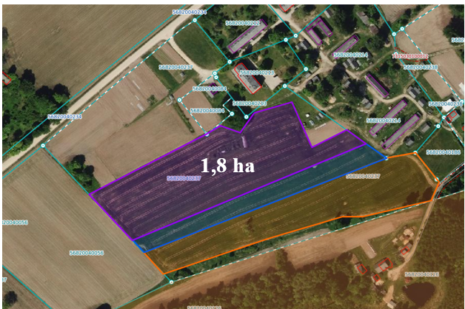
 | Neapbūvētās zemes noma virs 1 ha*
 | Kadastra apzīmējums | Nosaukums, pagasts | Kopējā z.v. platība, ha | Nomas platība, ha | Lietošanas mērķis | Nomas maksa bez PVN gadā (EUR) | Sludinājuma ievietošanas mājaslapā uz 5 dd, datums | Pieteikšanās termiņš līdz … ieskaitot**
 | 56880040368 | Saukas pag. | 6.66 | 0.80 | palīgsimniecības vajadzībām | 12.00 | 12.03.2025. | 19.03.2025.

*Saskaņā Ministru kabineta 2018.gada 19.jūnija noteikumu Nr.350 „Publiskas personas zemes nomas un apbūves tiesības noteikumi”
**Ja pretendentu pieteikšanās termiņā, kas nav īsāks par piecām darbdienām, piesakās vairāki pretendenti, neapbūvēta zemesgabala nomnieku noskaidro rakstiskā vai mutiskā izsolē. Pieteikumus, kas iesniegti pēc norādītā termiņa, neizskata.

